상품제안서
스마트 실리콘 카드포켓 | 상품코드: F26380

 |  |  |  |  |  |  | 02-412-0044 | www.easy1.co.kr
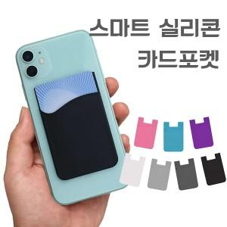

【상세/제작정보】 | ＊택배비별도 (1BOX 100개) ＊종이케이스변경 250원(VAT별도)

【인쇄/포장옵션】 | 레이저 / 포장지포장

【공급단가】 | 수량 | 200~ | 500~ | 1,000~ | 3,000~ | 5,000~
*VAT별도 | 단가 | 840원 | 810원 | 780원 | 750원 | 720원

【상품 URL】 | https://easy1.co.kr:443/src/goods_detail.php?gdno=26380

